検索方法
①「グーグルマップ」を開く

②左上の検索バーにて住所をコピー＆ペーストして貼り付ける
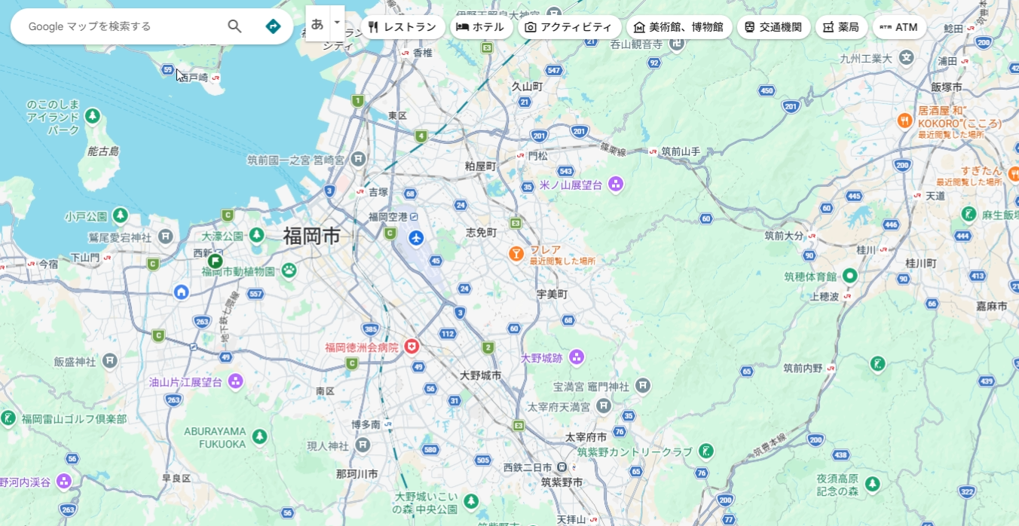

③ストリートビューにて外観をみる
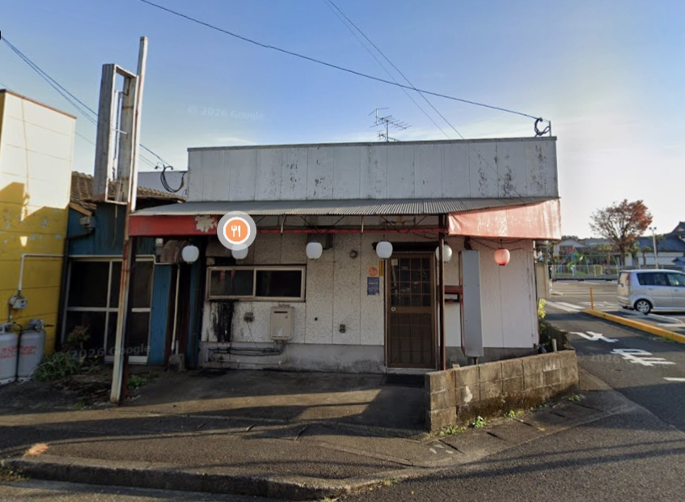

④エクセルの営業時間の横のセルに建物の種類を記入する

ここまでになります。

①戸建て
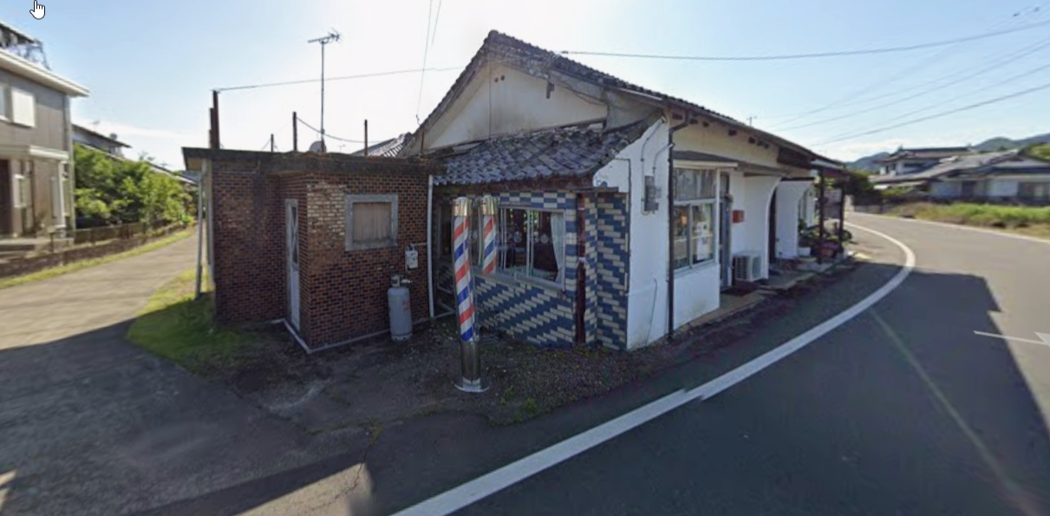

②マン１F
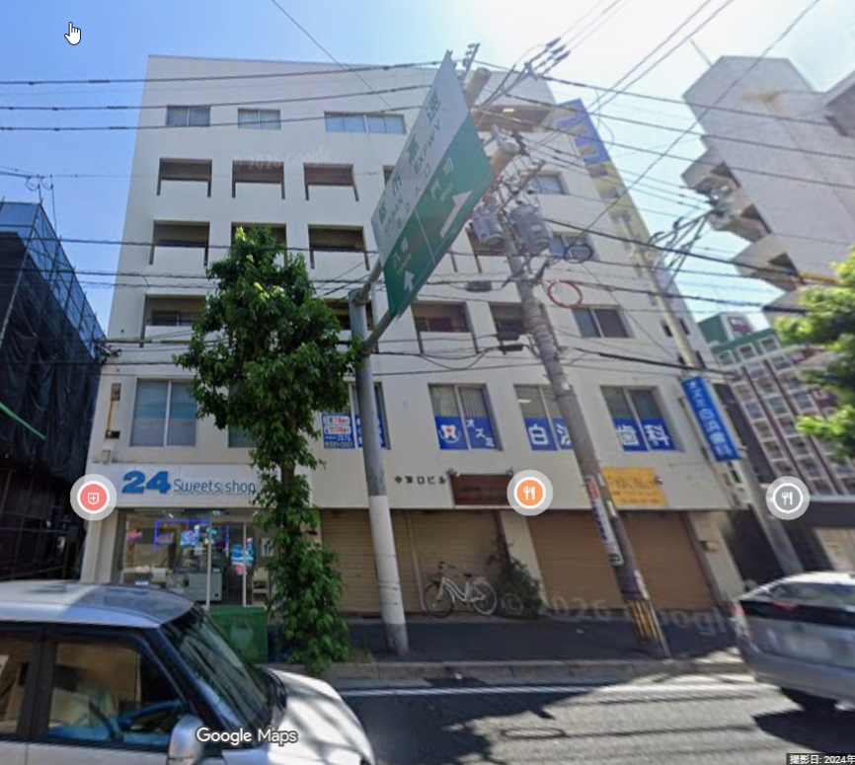

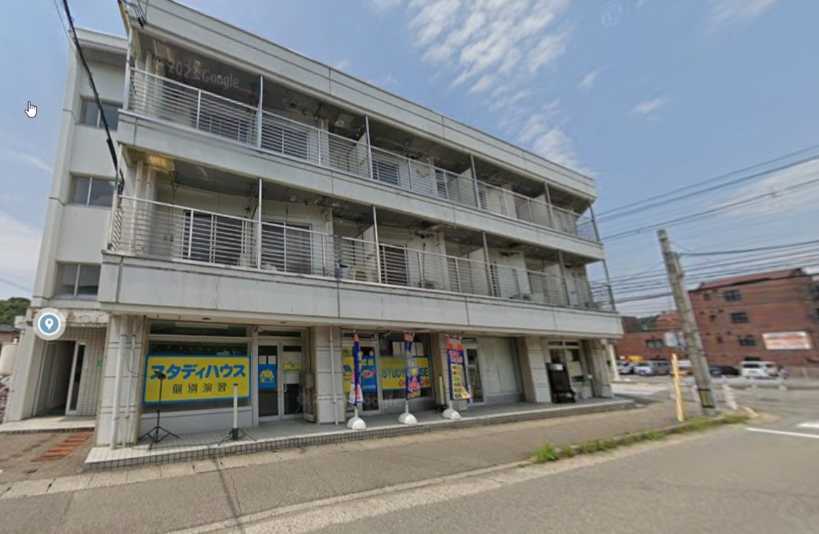

③建物２F（戸建２Fぐらいまでの建物）
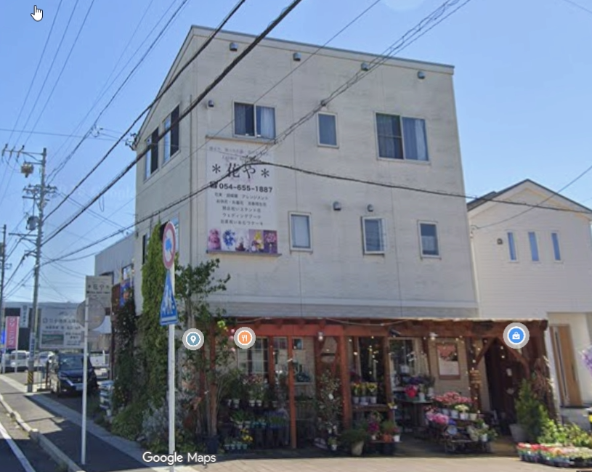

こういう戸建てに近い物件の２F案件など

④施設内
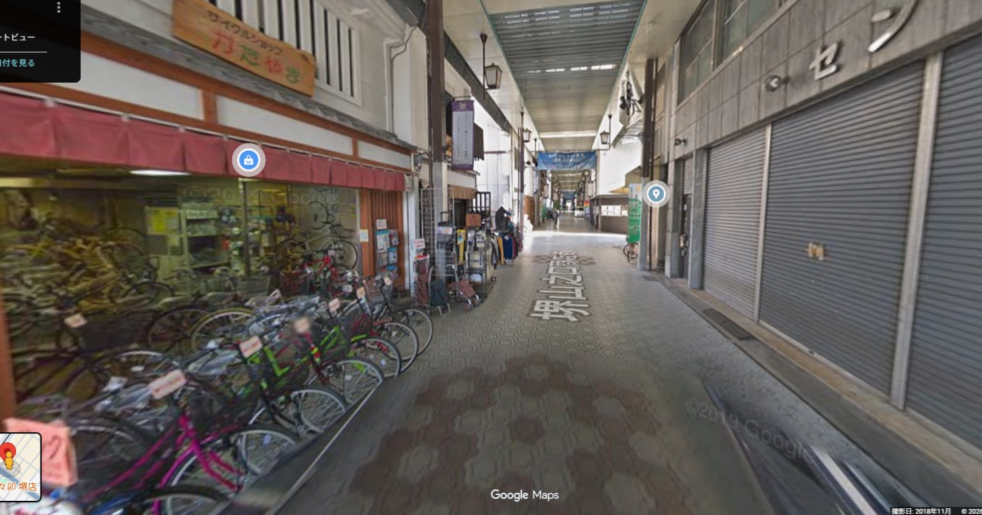
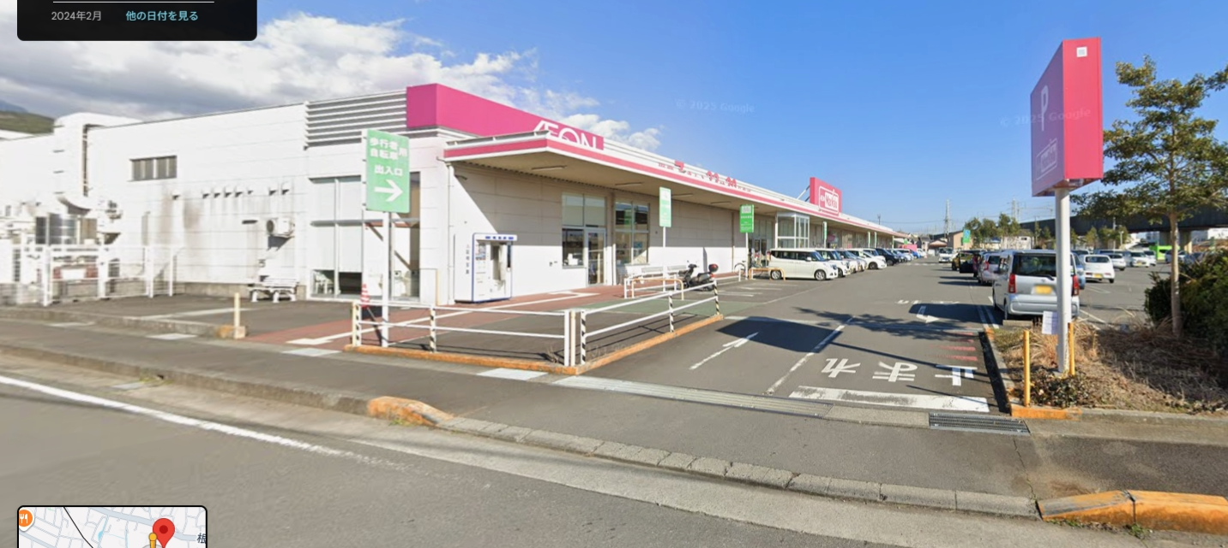

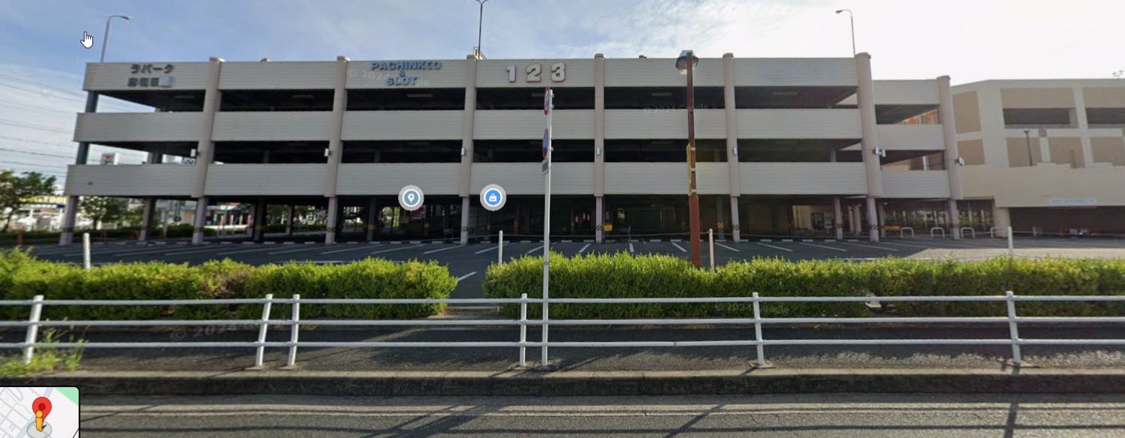

商店街

⑤建物２F～以上（高層建物案件）
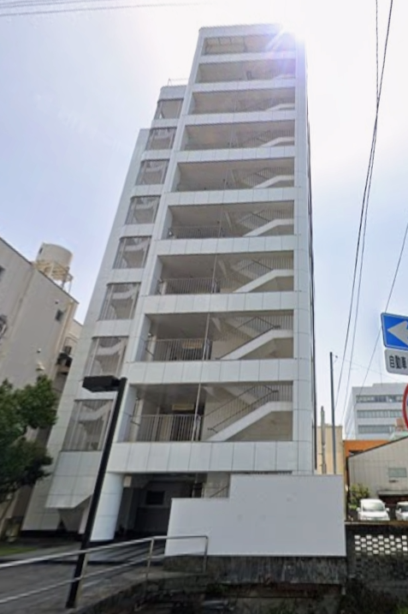

⑥案件見当たらない
住所いれても町名までしかでないパターン
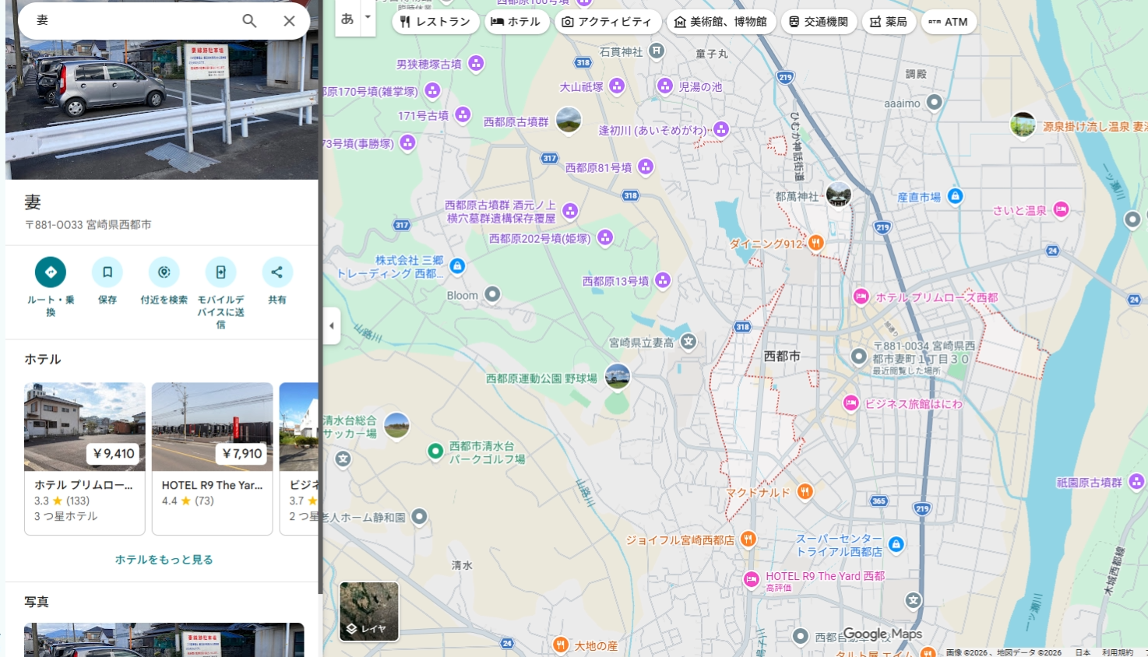

＊純粋に案件が見当たらないパターン

